Sheet1
Aminoácido: |  | Histidina |  | Ponto Inicial | 7.915
NaOH |  | HCl
mL | pH | mL | pH
0.00 | 7.92 | 0.00 | 7.92
0.50 | 8.68 | -0.80 | 6.48
1.00 | 9.17 | -1.30 | 6.32
1.50 | 9.49 | -1.80 | 6.27
2.00 | 9.78 | -2.30 | 6.03
2.50 | 10.00 | -2.80 | 5.75
3.00 | 10.33 | -3.30 | 5.36
3.50 | 10.73 | -3.80 | 4.50
4.00 | 11.22 | -4.30 | 2.97
4.50 | 11.79 | -4.80 | 2.66 |  |  | Pka1 | 1.85
5.00 | 12.07 | -5.30 | 2.45 |  |  | pKa2 | 6.115
5.50 | 12.25 | -5.80 | 2.33 |  |  | pka3 | 9.585 | pi | 7.85
6.00 | 12.28 | -6.30 | 2.22
6.50 | 12.40 | -6.80 | 2.14
7.00 | 12.53 | -7.30 | 2.07
7.50 | 12.59 | -7.80 | 2.01
8.00 | 12.65 | -8.30 | 1.92
8.50 | 12.69 | -8.80 | 1.89
 |  | -9.30 | 1.85
 |  | -9.80 | 1.80
 |  | -10.30 | 1.76
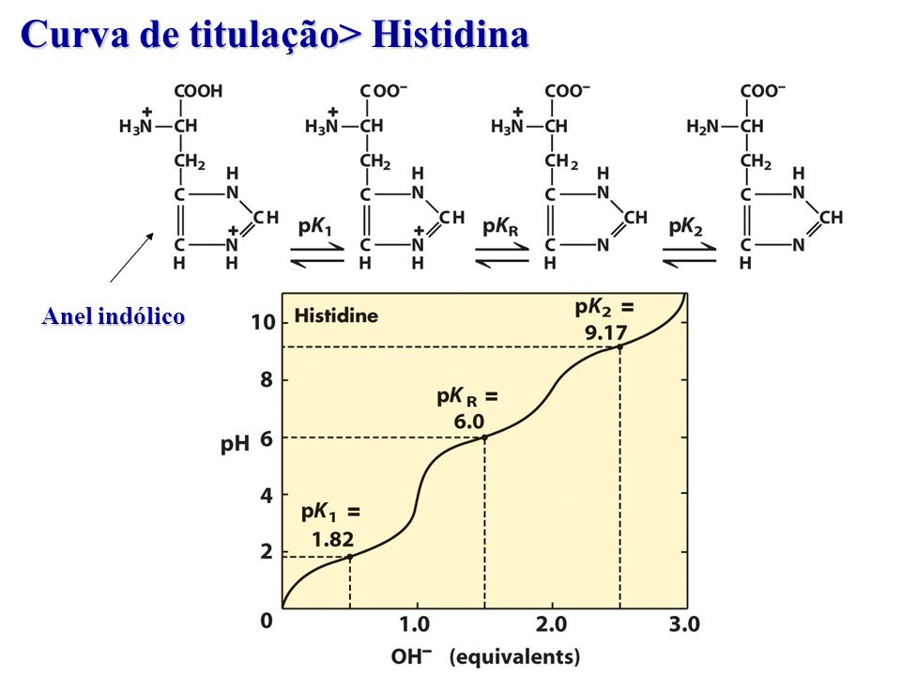
 |  | -10.80 | 1.73
 |  | -11.30 | 1.70
 |  | -11.80 | 1.66
 |  | -12.30 | 1.63
 |  | -12.80 | 1.01

